箱贴
Factory name (工厂名称)
PO. Number(订单号) | FT11196
Product Code.(产品编号) | SP2639363 HHello kitty 纯白小猫 | Carton No.(箱号):
Inner Packages(包装方式） | 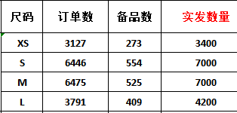 | 1号
Carton Dimension（箱规） | 40*27.5*30cm
Gross Weight（毛重） | 13.02kg
Net Weight（净重） | 13.48kg
Remark（备注）

Factory name (工厂名称)
PO. Number(订单号) | FT11196
Product Code.(产品编号) | SP202040AN Mmoana 桔底树 | Carton No.(箱号):
Inner Packages(包装方式） | 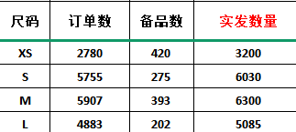 | 2号
Carton Dimension（箱规） | 40*27.5*30cm
Gross Weight（毛重） | 10.36kg
Net Weight（净重） | 10.82kg
Remark（备注）

Factory name (工厂名称)
PO. Number(订单号) | FT11196
Product Code.(产品编号) | SP202039LS Stitch 史迪奇 | Carton No.(箱号):
Inner Packages(包装方式） | 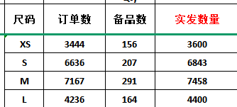 | 3号
Carton Dimension（箱规） | 40*27.5*30cm
Gross Weight（毛重） | 10.42kg
Net Weight（净重） | 10.88kg
Remark（备注）

Factory name (工厂名称)
PO. Number(订单号) | FT11196
Product Code.(产品编号) | SP2639955KS Strawberry 樱花红连衣裙 | Carton No.(箱号):
Inner Packages(包装方式） | 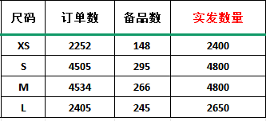 | 4号
Carton Dimension（箱规） | 34.5*25.5*20CM
Gross Weight（毛重） | 4.04kg
Net Weight（净重） | 4.38kg
Remark（备注）

